ER_Diagram
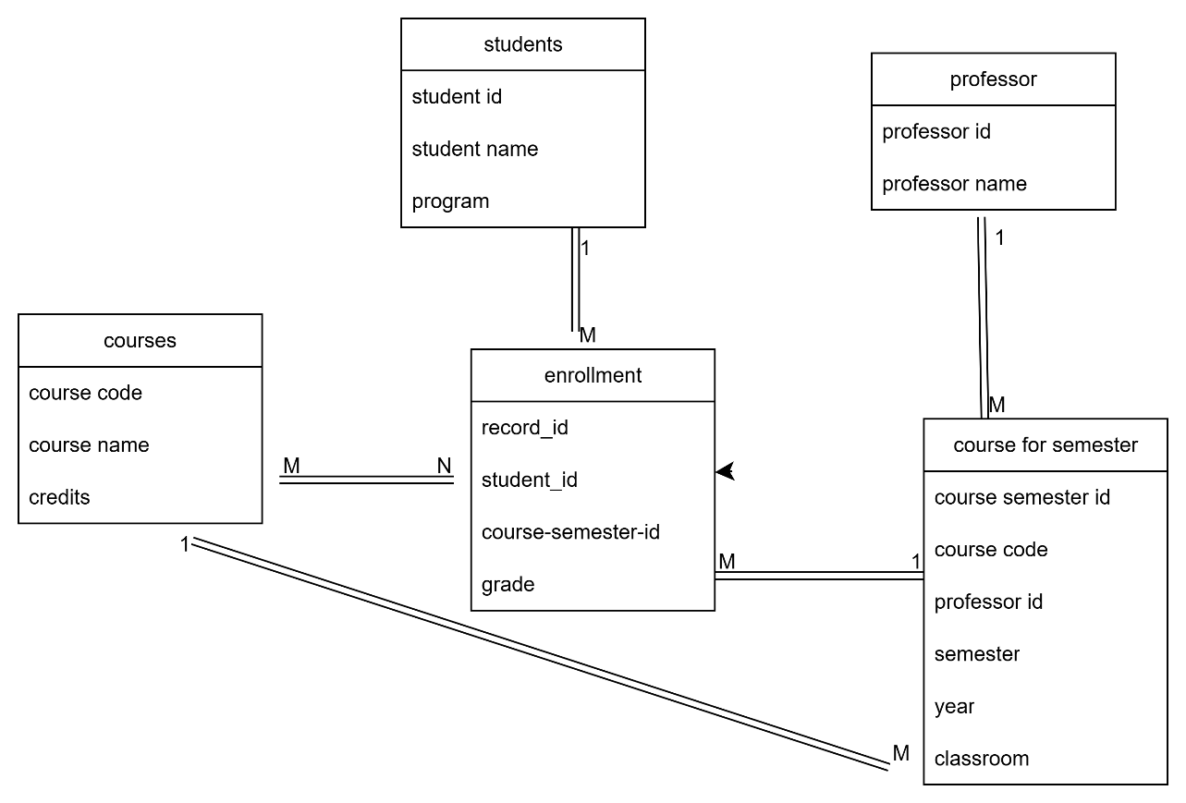

SUMMARY
ETAPA FIRST NORMAL FORM (1NF )- ACADEMY HISTORY.
En esta etapa verificamos que no haya listas combinadas ni campos con información diferente, sino que perteneciera a una sola categoría o un solo atributo.
Detectamos campos repetidos y eliminamos duplicados, ya que el nombre y id del estudiante, nombre y materia se repetían en varias ocasiones.
Separamos por entidades para categorizar mejor los datos y que los atributos fueran de un solo valor atómico, quedaron 4 entidades student que contiene datos únicamente personales del estudiante más la carrera que estudia en general, courses que representa información del curso solamente y por otro lado el del docente con datos que corresponden a cada entidad.
La tabla enrollment es una entidad relacional que representa la participación de un estudiante en un curso dictado por un profesor en un semestre específico, y por eso no solamente especificamos la relación, porque también guarda datos propios del evento (grade, semester, classroom).
La idea es no mezclar la información del curso ni con el estudiante, porque los datos que almacena no pertenecen a una sola entidad, sino al cruce de varias.
ETAPA SECOND NORMAL FORM (2NF).
Teniendo en cuenta que ya la información está mucho más ordenada con la primera normalización, en esta segunda verificamos las dependencias que es lo que nos indica la normalización, en este caso encontramos que de todos los datos en la tabla enrollment, el dato del id_professor no tiene dependencia de mabos en este caso los atributos principales o claves serian student_id + course_code y el dato pertenec únicamente a el curso más no al estudiante, entonces sería una dependencia parcial por lo cual, hicimos una separación de datos en dos tablas diferentes añadiendo una nueva entidad que es course for semester y añadiendo un id que represente la clave principal, este representa la oferta especifica de un curso dado en un semestre en un año especifico y enrollment solo contiene información perteneciente al estudiante y su calificación.
Con esto se logra
Evitar duplicar datos de profesor, aula, semestre y año cada vez que un estudiante se inscribe.
Separa claramente la inscripción de la oferta del curso. Se Cumple con la 2FN, eliminando dependencias parciales.
ETAPA THIRD NORMAL FORM (3NF)
Gracias al proceso de normalización aplicado paso a paso, logramos transformar una base de datos con redundancia, datos combinados y dependencias parciales en un modelo organizado, limpio y eficiente. La Primera Forma Normal (1FN) nos permitió identificar y separar correctamente las entidades, asegurando que cada atributo contuviera solo valores atómicos. Con la Segunda Forma Normal (2FN), eliminamos dependencias parciales al introducir nuevas relaciones que permitieran representar adecuadamente la oferta de cursos por semestre. Finalmente, con la Tercera Forma Normal (3FN), eliminamos cualquier dependencia transitiva, garantizando que todos los atributos dependieran exclusivamente de la clave principal de cada entidad. Este modelo no solo mejora la integridad de los datos, sino que también facilita la escalabilidad y el mantenimiento de la base de datos a largo plazo.

